화면흐름도
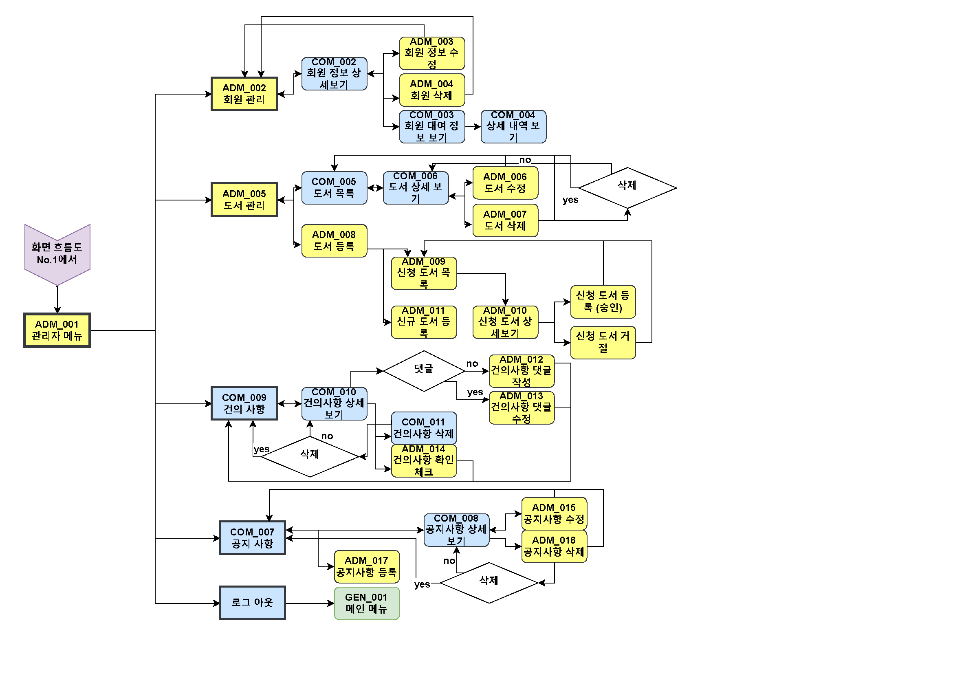
화면흐름도 | 시스템명 | 화면흐름도 No. | 1
 | 도서 관리 시스템 | 작성자
 |  | 작성일

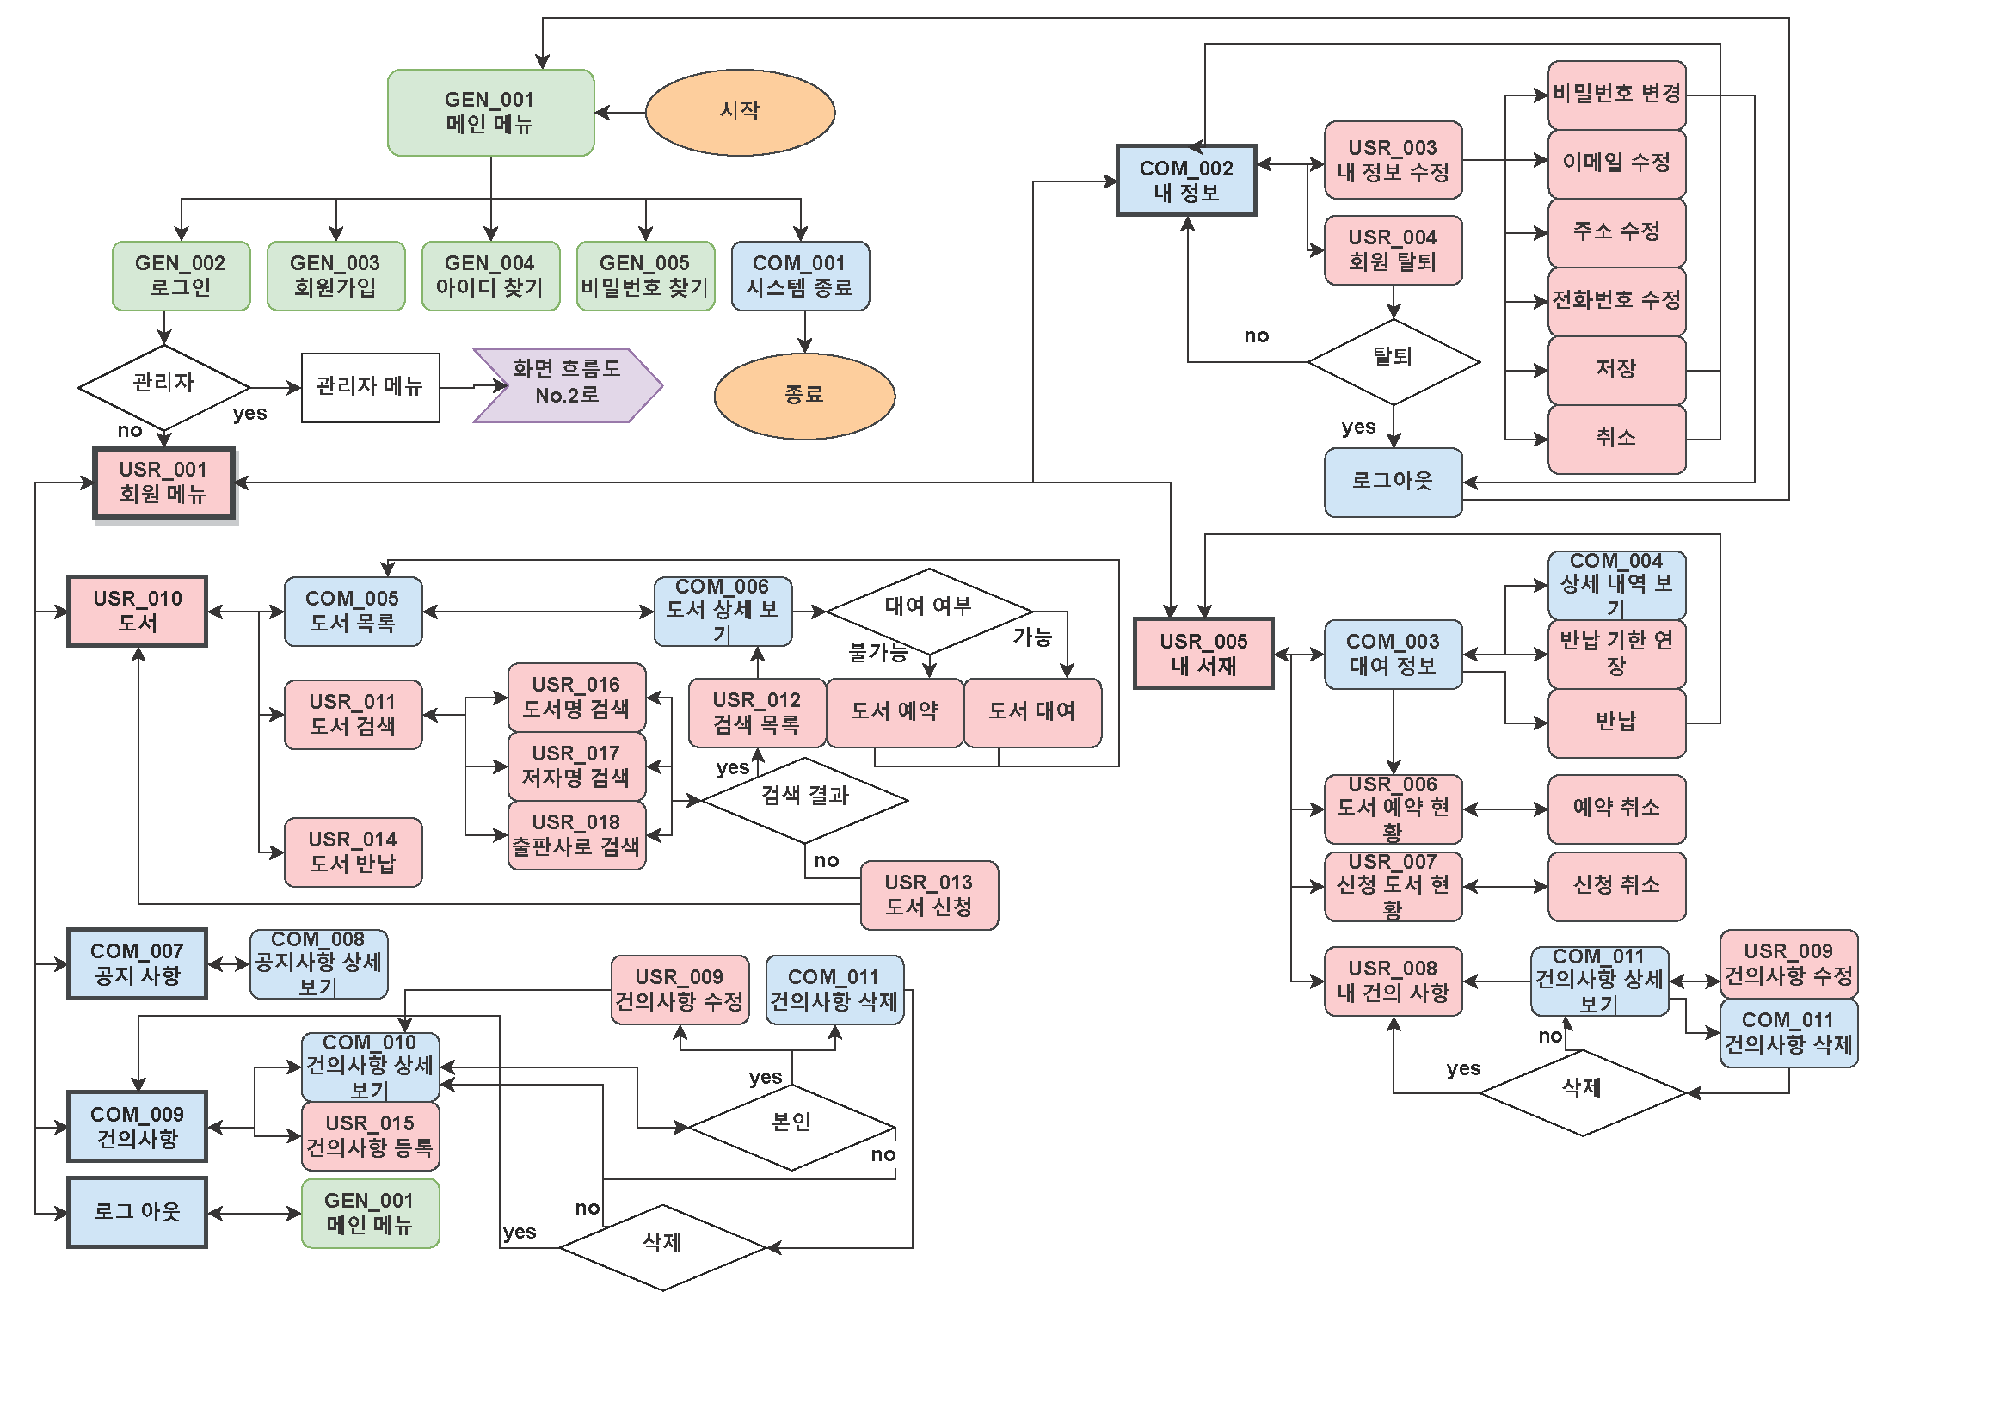

화면흐름도 | 시스템명 | 화면흐름도 No. | 2
 | MEMBER ONLY SYSTEM | 작성자
 |  | 작성일

